Quoutation
 |  | CHUGAI TECHNOS CO., LTD CTY TNHH CHUGAI TECHNOS VIỆT NAM
 |  | Office: 66 Cao Trieu Phat, Hung Gia 4 Area, Tan Phong Ward District 7, Ho Chi Minh
 |  | Tel: (+84) 8 5410 9111 | Fax: (+84) 8 5410 9222 | Email: info.vn@chugai-tec.co.jp
 |  | Website: www.chugai-tec-vn.com

QUOTATION

Attn to: |  |  |  | Reference No.: | 1032017
 | Company: | Công ty TNHH TM&ĐT Thái Bình Dương |  | Date of Issued: | 24/03/2017
 |  | (No Alley 180 Hoang Quoc Viet Str., Cau Giay Dist., Ha Noi., VN) |  | Expired date: | 23/04/2017
 | Name: | Ms Hạnh
 |  | pur_2@pitc.com.vn
 |  | Cell: 0164 523 5321

We thank you for your interest to our products and service of Chugai Technos VN. With reference to your enquiry, we have an honour to offer you following quotation: Cảm ơn Quý khách hàng đã quan tâm đến các sản phẩm và dịch vụ của công ty Chugai Technos VN chúng tôi. Với những yêu cầu từ Quý khách hàng, chúng tôi xin trân trọng gửi đến Quý khách hàng bản báo giá như sau:
No. | PRODUCT DESCRIPTION MÔ TẢ SẢN PHẨM |  | Q'TY SỐ LƯỢNG | UNIT PRICE (VND) | NET PRICE (VND)
01 | Thiết bị đo chiều dày kim loại bằng sóng âm tân tiến hiện nay, thiết kế đạt chuẩn EN15317, cấp bỏ vệ IP67, và chuẩn quân đội Hoa Kỳ MIL-STD-810G. Với các Code tùy chọn khác có thể kích hoạt từ xa mà không cần phải chuyển máy về hãng, 45MG sẽ trở thành một thiết bị tân tiến như: hiển thị thêm dạng sóng âm A-Scan, đo qua được lớp sơn phủ mà không cần phải loại bỏ chúng (có thể hiển thị cả chiều dày kim loại cơ bản và chiều dày lớp sơn phủ), cho độ phân giải lên đến 0.001 mm và đo được chiều dày thép mỏng hơn 0.5 mm. • Model: 45MG. • Hãng: OLYMPUS. • Xuất xứ: USA. Thông số kỹ thuật chung cho 45MG tiêu chuẩn: - Kích thước tổng thể (W x H x D): 91.1 mm x 162 mm x 41.1 mm. - Màn hình LCD hiển thị màu QVGA với kích thước 54.61 mm x 41.15 mm, với hiển thị dạng số đo và mặt cắt chiếu cạnh B-Scan. - Trọng lượng: 430.9 gam. - Nguồn sử dụng 3 pin AA. - Dải đo trong thép: Từ 0.5 mm đến 635 mm (tùy theo từng đầu dò được sử dụng). - Độ phân giải: • Thấp: 0.1 mm. • Tiêu chuẩn: 0.01 mm. - Dải nhiệt độ bề mặt có thể kiểm tra: -20ºC đến 500ºC (tùy theo từng đầu dò được sử dụng). - Dải nhiệt độ môi trường hoạt động của thiết bị: -10ºC đến 50ºC. |  | 05 Set (Bộ) | 45,827,500 ₫ | 229,137,500 ₫
45MG với hiển thị dạng số
45MG với vỏ cao su và chân chóng
 | 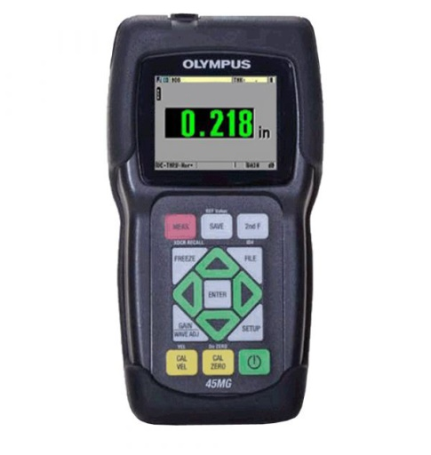 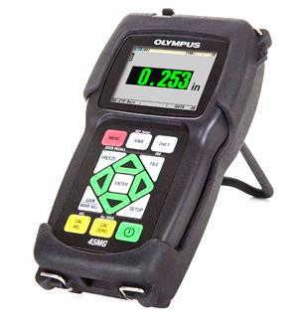 Phạm vi cung cấp, bao gồm: - 05 máy chính đáp ứng đầy đủ các thông số kỹ thuật trên. - 015 pin AA. - 05 cáp kết nối USB giữa máy chính với PC. - 05 chai chất tiếp âm để hiệu chuẩn thiết bị trước khi kiểm tra. - 05 đĩa CD hướng dẫn sử dụng bằng tiếng Anh. - 01 file PDF hướng dẫn sử dụng bằng tiếng Việt. - 05 vỏ cao su bảo vệ máy chính, với chân chống và dây đeo vai. - 05 vali nhựa đựng và vận chuyển máy chính cùng phụ kiện khác. - 05 chứng chỉ hiệu chuẩn máy chính của hãng. - 05 chứng chỉ hiệu chuẩn máy chính của VISCO phù hợp theo chứng nhận ISO 17025 VILAS 431 tại Việt Nam. - Thời gian bảo hành: 24 tháng cho máy chính do lỗi kỹ thuật nhà sản xuất.
Các phụ kiện đi kèm để đáp ứng công việc (khách hàng tùy chọn):
45MG với hiển thị dạng sóng A-Scan
45MG với hiển thị dạng sóng RF
02 | 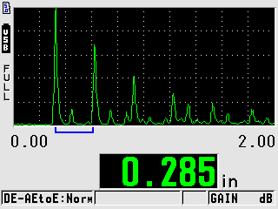 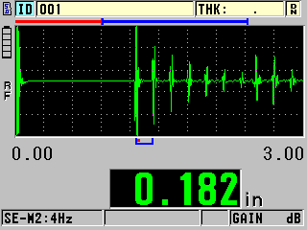 Code 45MG-WF: Kích hoạt phần mềm hiển thị dạng sóng âm A-Scan, RF, 1/2 sóng âm và 1/2 sóng dương trên màn hình thiết bị. Với phần mềm này, 45MG sẽ cho độ chính xác đo lường tốt hơn khi kiểm tra đo đạc qua lớp sơn phủ và các chiều dày mỏng dưới 0.5 mm. Note: Sau khi kích hoạt, phần mềm sẽ được sử dụng trọn đời với 45MG. |  | 05 Code (Mã) | 11,885,250 ₫ | 59,426,250 ₫
Đo qua bề mặt có lớp sơn phủ mà không cần loại bỏ
45MG có thể hiển thị cả chiều dày lớp sơn phủ và chiều dày kim loại cơ bản
03 | 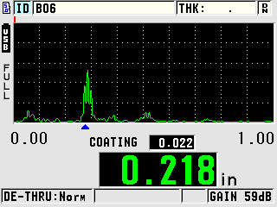 Code 45MG-EETC: Kích hoạt phần mềm đo qua lớp sơn phủ mà không cần phải loại bỏ chúng (có thể hiển thị cả chiều dày kim loại cơ bản và chiều dày lớp sơn phủ). Note: Sau khi kích hoạt, phần mềm sẽ được sử dụng trọn đời với 45MG. |  | 05 Code (Mã) | 11,885,250 ₫ | 59,426,250 ₫
04 | Đầu dò tiêu chuẩn cho 45MG. • Model: D790-SM. • Hãng: OLYMPUS. • Xuất xứ: USA. Thông số kỹ thuật: - Đầu dò biến tử đôi với tần số 5 MHz, kích thước đầu tiếp xúc Ø 11 mm. - Dải đo trong thép: 1 mm - 500 mm. - Dải nhiệt độ bề mặt có thể kiểm tra: Từ -20°C đến 500°C. - Kiểu kết nối rời với cáp kết nối nên có thể thay thế cáp khi bị hỏng. Phạm vi cung cấp: - 05 đầu dò đáp ứng các thông số kỹ thuật trên. - 05 cáp kết nối LCMD-316-5B với máy chính. - 05 chứng chỉ chứng nhận đầu dò. - 05 hộp đựng đầu dò. - 05 bao nhựa đựng cáp kết nối. - Thời gian bảo hành: 06 tháng cho đầu dò và cáp kết nối do lỗi kỹ thuật nhà sản xuất. |  | 05 Set (Bộ) | 12,839,750 ₫ | 64,198,750 ₫
05 | 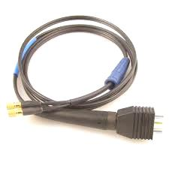 Đầu dò đo qua lớp sơn phủ cho 45MG (Cần kích hoạt code 45MG-EETC cho máy chính). • Model: D7906-SM. • Hãng: OLYMPUS. • Xuất xứ: USA. Thông số kỹ thuật: - Đầu dò biến tử đôi với tần số 5 MHz, kích thước đầu tiếp xúc Ø 11 mm. - Dải đo trong thép: 1 mm - 50 mm. - Dải nhiệt độ bề mặt có thể kiểm tra: Từ 0°C đến 50°C. - Kiểu kết nối rời với cáp kết nối nên có thể thay thế cáp khi bị hỏng. Phạm vi cung cấp: - 05 đầu dò đáp ứng các thông số kỹ thuật trên. - 05 cáp kết nối LCMD-316-5L với máy chính. - 05 chứng chỉ chứng nhận đầu dò. - 05 hộp đựng đầu dò. - 05 bao nhựa đựng cáp kết nối. - Thời gian bảo hành: 06 tháng cho đầu dò và cáp kết nối do lỗi kỹ thuật nhà sản xuất. |  | 05 Set (Bộ) | 12,839,750 ₫ | 64,198,750 ₫
06 | Mẫu chuẩn để hiệu chuẩn thiết bị cho kiểm tra thép gỉ (Carbon Steel). • Model: 2214M. • Hãng: OLYMPUS. • Xuất xứ: USA. Thông số kỹ thuật: - Chế tạo bằng thép gỉ (1018 Carbon Steel). - Kiểu dáng: gồm 5 bậc chiều dày khác nhau (2.5 mm, 5.0 mm, 7.5 mm, 10.0 mm, 12.5 mm). Phạm vi cung cấp: - 05 mẫu chuẩn đáp ứng các thông số kỹ thuật trên. - 05 chứng chỉ chứng nhận mẫu chuẩn. - 05 hộp đựng mẫu chuẩn. - Thời gian bảo hành: 06 tháng cho đầu dò và cáp kết nối do lỗi kỹ thuật nhà sản xuất. |  | 05 Set (Bộ) | 5,663,750 ₫ | 28,318,750 ₫
07 | Mẫu chuẩn để hiệu chuẩn thiết bị cho kiểm tra thép không gỉ (Stainless Steel). • Model: 2211M. • Hãng: OLYMPUS. • Xuất xứ: USA. Thông số kỹ thuật: - Chế tạo bằng thép không gỉ (304 Stainless Steel). - Kiểu dáng: gồm 5 bậc chiều dày khác nhau (2.5 mm, 5.0 mm, 7.5 mm, 10.0 mm, 12.5 mm). Phạm vi cung cấp: - 05 mẫu chuẩn đáp ứng các thông số kỹ thuật trên. - 05 chứng chỉ chứng nhận mẫu chuẩn. - 05 hộp đựng mẫu chuẩn. - Thời gian bảo hành: 06 tháng cho đầu dò và cáp kết nối do lỗi kỹ thuật nhà sản xuất. |  | 05 Set (Bộ) | 9,679,550 ₫ | 48,397,750 ₫
08 | Chất tiếp âm sử dụng cho sử dụng thực hiện tại mẫu vật cần kiểm tra. • Model: D12. • Hãng: OLYMPUS. • Xuất xứ: USA. Thông số kỹ thuật: - Dung tích 0.35 lít. Phạm vi cung cấp: - 05 chai đáp ứng các thông số kỹ thuật trên. |  | 05 Set (Bộ) | 973,475 ₫ | 4,867,375 ₫
 |  |  | PRETAX TOTAL: |  | 557,971,375 ₫
 |  |  | VAT 10%: |  | 55,797,138 ₫
 |  |  | TOTAL: |  | 613,768,513 ₫

A. NOTE/GHI CHÚ:
- Please kindly mention above quotation number in your official PO.
- Xin sử dụng số báo giá trên khi đặt PO.
- Chugai Technos VN will notify the customer in writing of any change relating to technical equipment configuration.
- Chugai Technos VN sẽ thông báo bằng văn bản tới khách hàng khi có thay đổi liên quan đến cấu hình kỹ thuật thiết bị.
B. TERMS/CÁC ĐIỀU KHOẢN:
Prices/Giá cả:
- The currency used in quote is VietNam Dong (VND). The currency to payment be VietNam Dong (VND).
- Đồng tiền sử dụng trong báo giá là Đồng Việt Nam (VND), đồng tiền thanh toán là Đồng Việt Nam (VND).
- The prices above is cost to transportation for customer place.
- Giá trên đã bao gồm chi phí vận chuyển đến cơ sở của khách hàng.
Delivery/Giao hàng:
- Time: 2 to 6 weeks from since to transfer money first time (Reconfirm before order).
- Thời gian: Trong vòng 02 đến 06 tuần kể từ khi khách hàng chuyển tiền đợt 1 (cần phải xác nhận lại trước khi đặt hàng).
- Place: customer place.
- Địa điểm: Tại cơ sở của khách hàng.
Goods Conditions/Quy cách hàng hóa:
- Quanlity: 100% Brand new with technical specification as per Catalogue.
- Chất lượng: Hàng mới 100% với thông số kỹ thuật như trên Catalogue.
- Documents: Certificate of Origin (CO), Certificate of Conformity Quality (CC)
- Chứng từ: Chứng chỉ xuất xứ (CO), Chứng chỉ phù hợp chất lượng (CC)
Warranty/Bảo hành:
- 24 months for 45MG and 06 months for accessories by under the technical fault of manufacturer from deliver goods day.
- 24 tháng cho 45MG và 06 tháng cho các phụ kiện do lỗi kỹ thuật của nhà sản xuất kể từ ngày bàn giao nghiệm thu thiết bị.
- Warranty Place: 66 Cao Trieu Phat, Tan Phong Ward, District 7., HCM City, Vietnam.
- Địa điểm: 66 Cao Triều Phát, Phường Tân Phong, Quận 7, TP.Hồ Chí Minh, Việt Nam.
Payment/Thanh toán:
- The payment currency be Viet Nam (VND).
- Đồng tiền thanh toán là Đồng Việt Nam (VND).
- Payment by 02 times:
- Thanh toán làm 02 đợt:
+ | First time: 40% advance of the total value of goods after to sign a contract.
+ | Đợt 1: Ứng trước 40% tổng giá trị đơn hàng ngay sau ký hợp đồng.
+ | Second times: 60% payment of the total value of goods within 07 day from deliver goods day.
+ | Đợt 2: Thanh toán 60% tổng giá trị đơn hàng trong vòng 07 ngày kể từ ngày bàn giao nghiệm thu thiết bị.
C. BANK INFORMATION/THÔNG TIN TÀI KHOẢN NGÂN HÀNG:
 | Beneficiary | : CHUGAI TECHNOS VIETNAM COMPANY LIMITED
 | Tên đăng ký tài khoản | : Công ty TNHH Chugai Technos Việt Nam
 | Account No. | : 10065702 (VND Account)
 | Số Tài khoản | : 10065702 (Tài khoản VND)
 | Bank Name | : Sumitomo Mitsui Banking Corporation - Ho Chi Minh Branch
 | Tên ngân hàng | : Sumitomo Mitsui Banking Corporation – CN Ho Chi Minh
** Please append one's signature to this document and send to Chugai Technos VN to order ** ** Xin ký và đóng dấu vào bản sao của báo giá này và gửi lại cho chúng tôi để đặt hàng ** |  |  | On behalf of Chugai Technos VN

